Hoja1
2023-06-02 13:51:58

LA PAZ 28 - HAEDO 4460-2005
BUENOS AIRES luquearti@gmail.com
____________________________________________________________________________________
"TENDEDEROS EXTENSIBLES”
“Hierro PINTADO”
“color BLANCO”
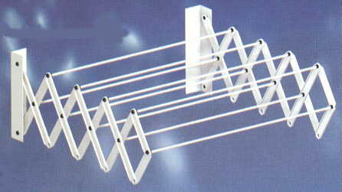

COD. | DESCRIPCION | PRECIO
TEX-03 | Tendedero EXTENSIBLE 45 cm. 7Varillas | 3605.38
TEX-04 | Tendedero EXTENSIBLE 45 cm. 9Varillas | 4506.38
TEX-05 | Tendedero EXTENSIBLE 60 cm. 7Varillas | 3864.18
TEX-06 | Tendedero EXTENSIBLE 60 cm. 9Varillas | 4895.27
TEX-07 | Tendedero EXTENSIBLE 80 cm. 7 Varillas | 4120.24
TEX-08 | Tendedero EXTENSIBLE 80 cm. 9Varillas | 5278.67
TEX-09 | Tendedero EXTENSIBLE 100 cm. 7varillas | 4507.75
TEX-10 | Tendedero EXTENSIBLE 100 cm. 9Varillas | 6055.07

M

